商品登録書
【商 品 登 録 書】

 | 区分 |  |  | 1 |  | 新規 |  |  |  |  |  |  |  |  |  |  |  |  |  |  |  |  | 提出者 |  |  | 松本 光 |  |  |  |  | 提出日 |  |  | 2016-04-03

 | JAN |  |  |  |  |  |  | メーカー名 |  |  |  |  | 商品名1 |  |  |  |  |  |  |  |  |  | 商品名2 |  |  |  |  |  |  |  | フレーバー |  | 容量 |  |  | 希望小売価格
 | 4984194322284 |  |  |  |  |  |  | メニコン |  |  |  |  | エピカコールド アクアモア |  |  |  |  |  |  |  |  |  | - |  |  |  |  |  |  |  | - |  | 310ml×2本 |  |  | オープン

 | 商品画像 |  |  |  |  |  |  |  |  |  |  |  |  |  | 大分類CD |  |  |  | 大分類名 |  |  |  |  |  | 棚割CD |  |  | 棚割名 |  |  |  | 中分類CD |  |  | 中分類名
 | 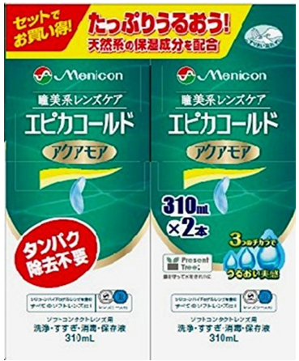 基本画像1枚 |  |  |  |  |  |  |  |  |  |  |  |  |  | 02 |  |  |  | 医療用具 |  |  |  |  |  | 05 |  |  | コンタクト |  |  |  | 020501 |  |  | コンタクトケア

 |  |  |  |  |  |  |  |  |  |  |  |  |  |  | 確定商品CD |  |  |  |  |  |  |  |  |  | 020501 |  |  |  |  |  |  | 0014

 |  |  |  |  |  |  |  |  |  |  |  |  |  |  | 催事CD |  |  |  | クーポンCD |  |  |  |  |  |  |  |  |  | TOPICS CD |  |  |  | 中分類ランキングCD
 |  |  |  |  |  |  |  |  |  |  |  |  |  |  | - |  |  |  | - |  |  |  |  |  |  |  |  |  | - |  |  |  | -

 |  |  |  |  |  |  |  |  |  |  |  |  |  |  | 商品特徴
 |  |  |  |  |  |  |  |  |  |  |  |  |  |  | コンタクトレンズに潤い感を与え、もっと快適なつけ心地へ。ソフトコンタクトレンズユーザーの悩み「乾燥感」を緩和することに成功したのが、メニコン「エピカコールドアクアモア」です。天然系保湿成分を新たに配合し、うるおいより長時間キープ。高い消毒効果と優れた洗浄力も備えたナチュラルタイプのケア用品。コンタクトレンズをお使いの皆様に、きちんとケアしていただくためのメニコンからの提案です。

 | 使用方法
 | ①洗浄（忘れずにこすり洗い！） コンタクトレンズを眼からはずし手のひらににせ、エピカコールドアクアモアを数滴つけて、レンズの両面を各々、20～30回指で軽くこすりながら洗います。 ②すすぎ こすり洗いしたレンズの両面をエピカコールドアクアモアでよくすすぎます。 ③消毒・保存 エピカコールドアクアモアを満たしたレンズケースにレンズを完全に浸し、ケースのキャップをしっかりとめます。4時間以上放置すると消毒は完了です。レンズをレンズケースから取り出しはめてください。＊はめる前にエピカコールドアクアモアですすぐことをおすすめします。

 | 追加テキスト

 | 購入可能DS |  |  |  |  |  |  |  |  |  | 購入可能EC |  |  |  |  |  |  |  |  |  | お勧めシーズン |  |  |  | 関連リンク商品JAN
 | 1001 | 1002 | 1003 | 1004 | 1005 | 1006 | 1007 | 1008 | 1009 | 1010 | 5001 | 5002 | 5003 | 5004 | 5005 | 5006 | 5007 | 5008 | 5009 | 5010 | SP | SM | A | W | 商品1 |  |  |  |  | 商品2 |  |  |  |  | 商品3
 | - | - | - | - | - | - | - | - | - | - | - | - | - | - | - | - | - | - | - | - | 1 | 1 | 1 | 1 | - |  |  |  |  | - |  |  |  |  | -

 | 写真1 |  | 写真2 |  | 写真3 |  | 写真4 |  |  | 登録日 |  |  |  |  |  |  |  |  | 掲載開始日 |  |  |  |  |  |  |  | 修正日 |  |  |  |  |  | 掲載終了日
 | 1 |  | - |  | - |  | - |  |  | 2016-04-03 |  |  |  |  |  |  |  |  | 即日 |  |  |  |  |  |  |  | - |  |  |  |  |  | -

